缺陷报告
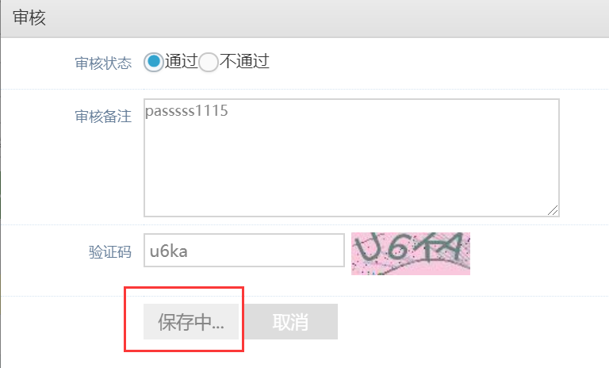
ID | 所属模块 | 严重程度 | 优先级 | Bug类型 | 状态 | Bug标题 | 预置条件 | 重现步骤 | 实际结果 | 期望结果 | 备注 | 指派开发人员
TZ-011 | 投资 | S2 | P1 | 代码错误 | 新建 | 满标待审审核通过时页面一直显示保存中 | 网络正常 | 1.管理员进入借款管理-满标管理 2.满标待审中选中待审核的标进行审核 3.审核通过输入必填信息后点击保存进行提交 | 提交页面一直处于保存中没有响应 | 应该能够提交成功，该标记录进入还款中 |  | 已确认是由于利率设置过高导致

ID：缺陷报告编号 严重程度： 严重（S1）：主功能不可用、crash问题、闪退、不能启动 一般（S2）：次要功能不可用，边界、异常未进行处理等 微小（S3）：易用性问题、界面展示，小的性能问题等 建议（S4）：建议性问题 缺陷优先级： Priority 0：必须在24小时之内被解决 Priority 1：产品发布前必须修复 Priority 2：可以在下一个版本中修复 Bug类型： 代码错误，兼容性问题，设计缺陷，性能问题 缺陷状态： New：新建 Open：打开 Fixed：修复 Closed：关闭 Postponed: 延期

